상품제안서
국산 뉴콜크 미니 메모바인더 | 상품코드: S05626

 |  |  |  |  |  |  | 02-713-8555 | www.synergygift.co.kr
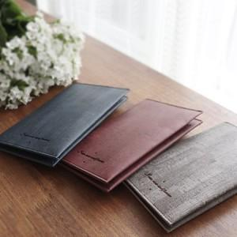 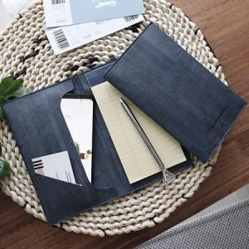 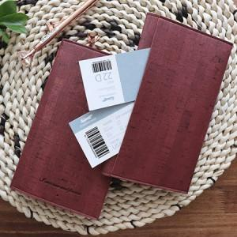

【상세/제작정보】 | <p><span style="font-size: 14pt;">※ 크라프트케이스 추가 없을시 기본 OPP포장 된 상태로 출고 됩니다.</span></p><p><span style="font-size: 14pt;">&nbsp;</span></p><p><span style="font-size: 14pt;">※ 기본수량 미만 발주 진행시 별도 문의 바랍니다.</span></p><p><span style="font-size: 14pt;">※ 운임비 별도 발생 됩니다.</span></p>

【인쇄/포장옵션】 | 불박, 금박, 은박, 백박 / 포장지포장

【공급단가】 | 수량 | 30~ | 100~ | 300~ | 1,000~ | 3,000~
*VAT별도 | 네이비 | 7,300원 | 6,900원 | 6,650원 | 6,350원 | 6,250원
 | 블랙 | 7,300원 | 6,900원 | 6,650원 | 6,350원 | 6,250원
 | 브라운 | 7,300원 | 6,900원 | 6,650원 | 6,350원 | 6,250원

【상품 URL】 | https://www.synergygift.co.kr:443/src/goods_detail.php?gdno=16035

